상품제안서
협립특대 올카본 초고밀도 80 골프우산 | 상품코드: F17325

 |  |  |  |  |  |  | 02-412-0044 | www.easy1.co.kr
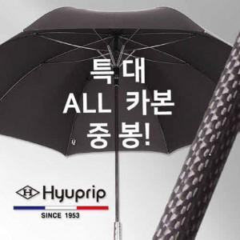

【상세/제작정보】 | ※원단 컬러전사 인쇄 및 케이스 스티커 제작은 별도 문의 바랍니다.

【인쇄/포장옵션】 | 실크, 원단 1도 1폭 / 포장불가능

【공급단가】 | 수량 | 100~ | 300~ | 500~ | 1,000~ | 3,000~
*VAT별도 | 단가 | 47,500원 | 46,740원 | 45,600원 | 44,460원 | 43,700원

【상품 URL】 | https://dev.easy1.co.kr:443/src/goods_detail.php?gdno=17325

